상품제안서
15W 고속 분리형 무선충전패드[케이블미포함] | 상품코드: F08168

 |  |  |  |  |  |  | 02-412-0044 | www.easy1.co.kr
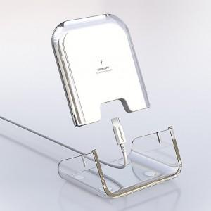 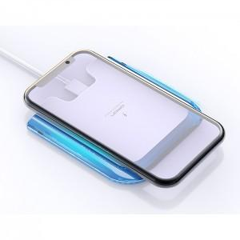

【상세/제작정보】 | ★케이블 미포함 상품 입니다.

【인쇄/포장옵션】 | 레이저, 풀칼라 / 포장지포장

【공급단가】 | 수량 | 50~ | 100~ | 500~ | 1,000~ | 2,000~
*VAT별도 | 단가 | 7,210원 | 6,950원 | 6,690원 | 6,430원 | 6,180원

【상품 URL】 | https://dev.easy1.co.kr:443/src/goods_detail.php?gdno=8168

